상품제안서
오아 타프 실링팬[천장형 선풍기] + 전용파우치 | 상품코드: F09084

 |  |  |  |  |  |  | 02-412-0044 | www.easy1.co.kr
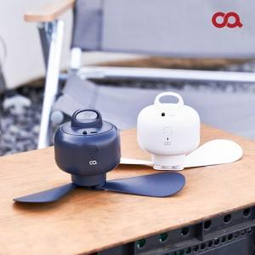 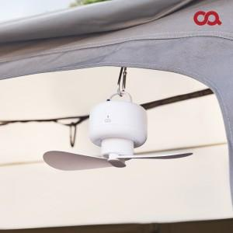 

【상세/제작정보】 | 사계절 공기를 순화시켜 여름엔 시원하게 겨울엔 따뜻하게

【인쇄/포장옵션】 | 레이저 / 포장불가능

【공급단가】 | 수량 | 50~ | 100~ | 500~ | 1,000~ | 2,000~
*VAT별도 | 단가 | 33,130원 | 31,900원 | 30,680원 | 29,450원 | 28,710원

【상품 URL】 | http://www.easy1.co.kr/src/goods_detail.php?gdno=9084

